HPR & HPY
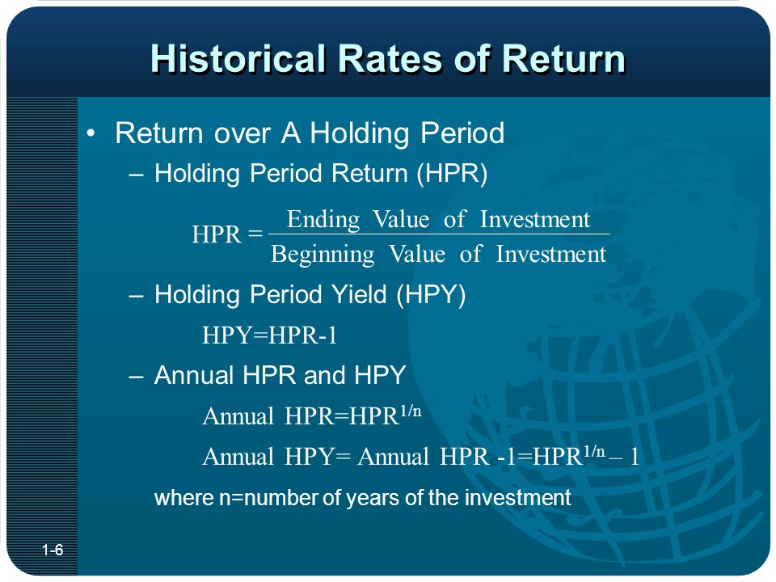
Holding Period Return (HPR) and Holding Period Yield (HPY) |  | Annual HPR
Beginning Value | 101 | Stock Price (2561) | 40
Ending Value | 105 | Stock Price (2562) | 41
Dividend (Income) | 10 | Stock Price (2563) | 42
HPR | 1.139 | HPR | 1.0164
HPY | 13.86% | HPY | 1.64%

AM & GM
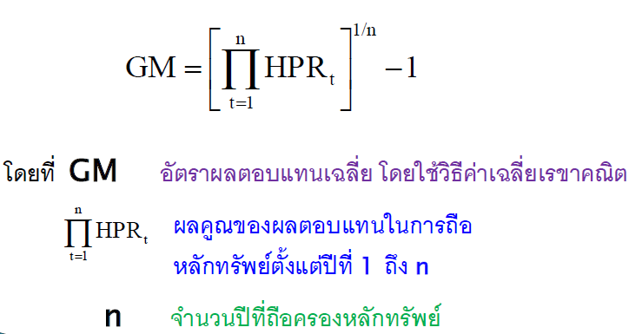
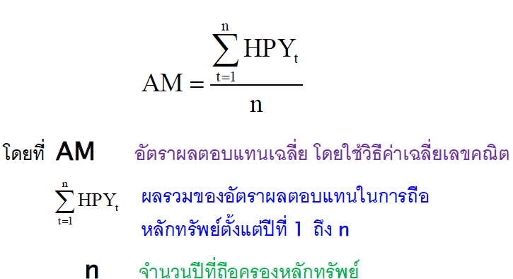
Year | Beginning Value | Ending Value | Dividend | HPR | HPY | AM & GM
1 | 100.00 | 115.00 | 0 | 1.15 | 15.00% | Arithmetic mean | 5.00%
2 | 115.00 | 138.00 | 0 | 1.2 | 20.00% | Geometric mean | 3.35%
3 | 138.00 | 110.40 | 0 | 0.8 | -20.00%

Arithmetic mean | เหมาะสำหรับหาเฉลี่ยของข้อมูลลักษณะ Cross Sectional Data เช่น ค่าเฉลี่ยของผลตอบแทนหุ้นหลายๆตัว ณ วันหนึ่ง
Geometric mean | เหมาะสำหรับหาเฉลี่ยของข้อมูลลักษณะ Time Series Data เช่น ค่าเฉลี่ยของผลตอบแทนหุ้นตัวใดตัวหนึ่งที่มีผลตอบแทนของแต่ละวัน

